상품제안서
30수 면혼방 톤배색 카라티셔츠 | 상품코드: S27382

 |  |  |  |  |  |  | 02-713-8555 | www.synergygift.co.kr
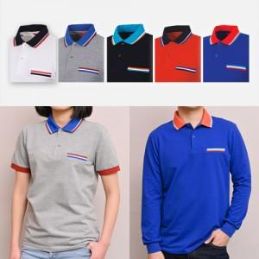

【상세/제작정보】

【인쇄/포장옵션】 | 실크, 풀칼라 / OPP(비닐)

【공급단가】 | 수량 | 50~ | 100~ | 500~ | 1,000~ | 2,000~
*VAT별도 | 반팔 | 18,590원 | 17,220원 | 16,380원 | 15,960원 | 15,680원
 | 긴팔 | 19,890원 | 18,450원 | 17,550원 | 17,100원 | 16,800원

【상품 URL】 | https://www.synergygift.co.kr:443/src/goods_detail.php?gdno=27382

